상품제안서
PD 22.5W 고속 + 15W 고속 무선 보조배터리 10000mAh ( C Cable + 8 Gender ) | 상품코드: F32132

 |  |  |  |  |  |  | 02-412-0044 | www.easy1.co.kr
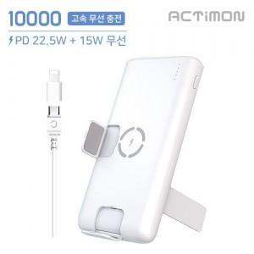

【상세/제작정보】

【인쇄/포장옵션】 | 레이저, 풀칼라 / 포장지포장

【공급단가】 | 수량 | 100~ | 300~ | 500~ | 1,000~ | 3,000~
*VAT별도 | 단가 | 10,790원 | 10,620원 | 10,360원 | 10,100원 | 9,930원

【상품 URL】 | https://dev.easy1.co.kr:443/src/goods_detail.php?gdno=32132

